A 21058
REGISTRO FOTOGRAFICO MANTENIMIENTO PREVENTIVO EQUIPOS ETB
 | NOMBRE DEL PREDIO: | A 21058
 | NEMONICO EQUIPO: | BOBSERURBA 97
 | FECHA DEL REGISTRO: | 145/04/2021
 | REALIZADO POR: | GRUPO 1
 | NUMERO DE TAREA O IM SERVICE MANAGER | TAS 000000148255

 | REGISTRO INICIAL |  | REGISTRO FINAL
 | 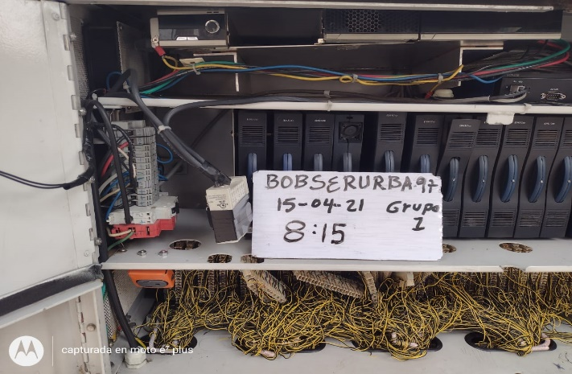 FOTO INICIAL 1 |  | 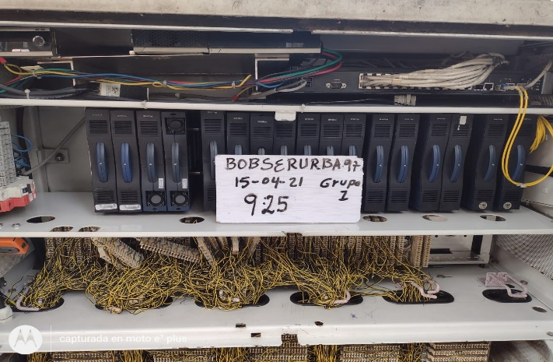 FOTO FINAL 1

 | 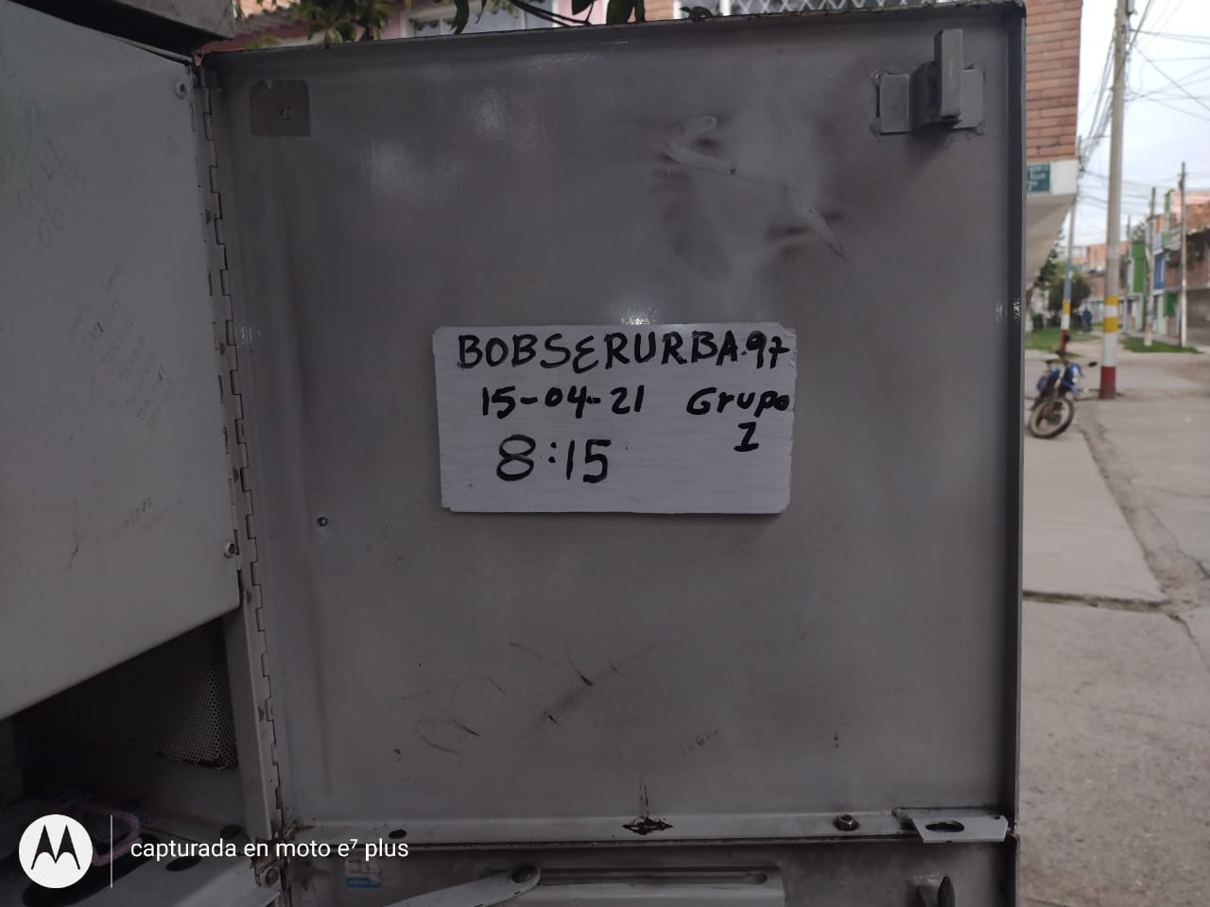 FOTO INICIAL 2 |  | 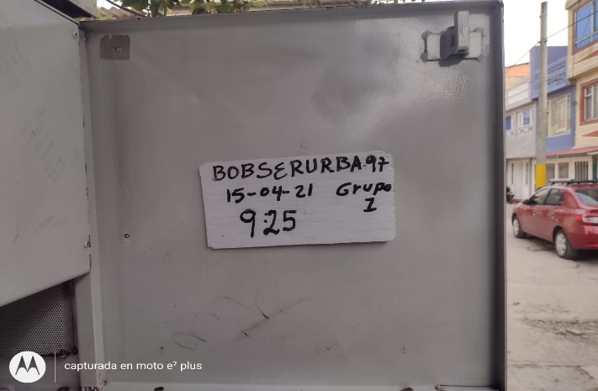 FOTO FINAL 2

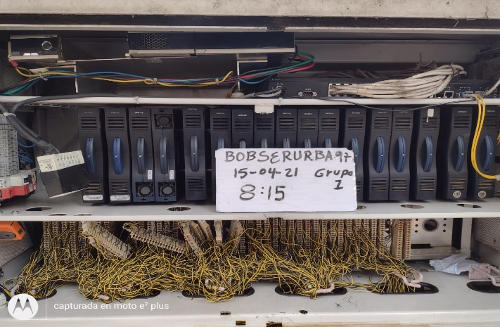 | FOTO INICIAL 3 |  | 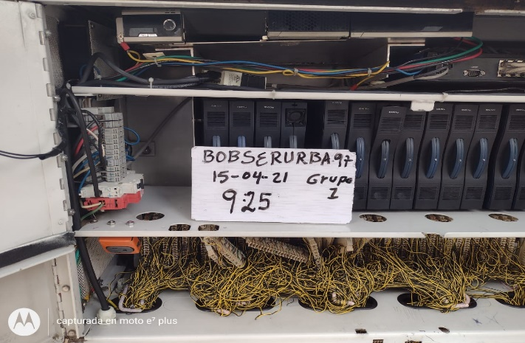 FOTO FINAL 3

 | 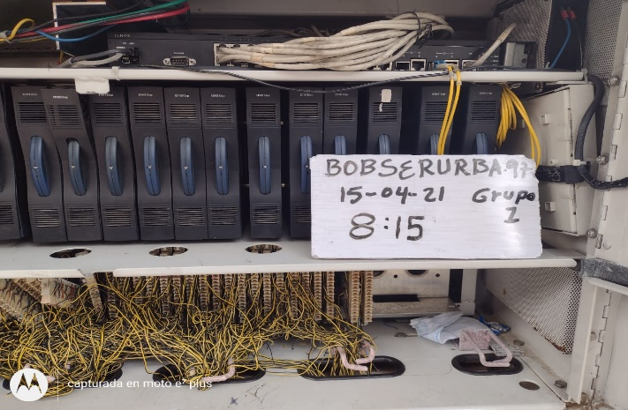 FOTO INICIAL 4 | 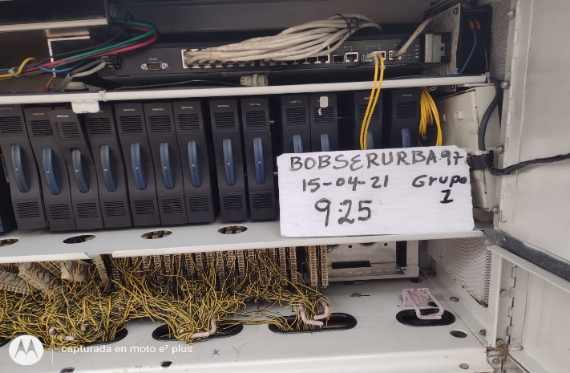 | FOTO FINAL 4

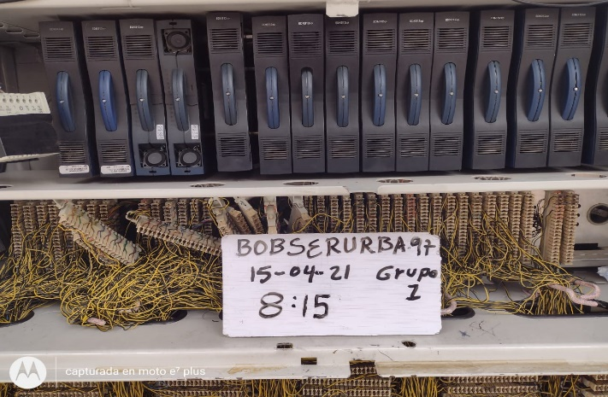 | FOTO INICIAL 5 |  | 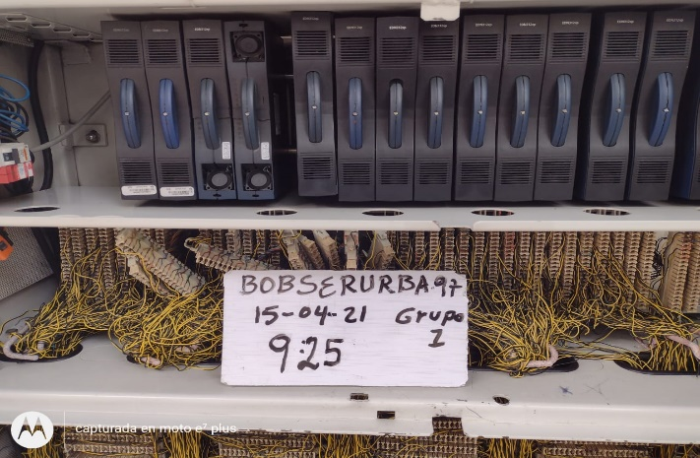 FOTO FINAL 5

